关系图
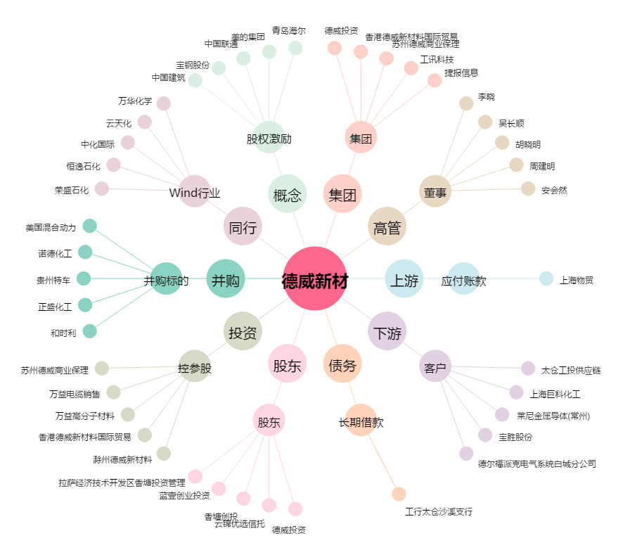
德威新材[300325.SZ] - 关系概览图

